Sheet1
門禁類型 | PLC接點數量 |  | 繼電器數量 |  | 電源供應器
 | IN | OUT | 中間繼電器 | 光耦合器
帶讀頭 *2 | 2 * 2 | 1 * 2 | 1 * 2 | 1 * 2 | ６*磁力門鎖 Pmax = 7.2 w ;Imax = 0.3 A ３*光柵信號門 Pmax = 3.36 w;Imax = 0.14 A 5*報警燈 Pmax = 10 w;Imax = 0.42A（規格待定）
不帶讀頭 * 4 | 1 * 4 | 1 * 4 | 1 * 4
實體光閘門 * 2 | 1 * 2 | 0
光閘門 *1 | 1 * 1 | 0

氣壓10 PSI信號 | 1（電壓信號） | 0 | 1 * 1
其中一扇門打開信號 | 0 | 1（開關信號） | 1 * 1
消防信號 | 1（電壓信號） | 0 | 1 * 1

預估共計 | 13 | 7 | 9 備1 | 2 | Pmax = 103 w ;Imax = 4.32 A

PLC選型 |  |  |  | 電源供應器選型 |  | 繼電器 |  |  |  | HMI + 安裝盒 |  |  |  | 電箱 + 空開 + 漏電保護器
PLC 型號 | 輸入點位 | 輸出點位 |  | 需求 | Pmax = 103 w ;Imax = 4.32 A | 電磁繼電器（Z220-1136） |  | 光耦合器 |  | 型號 | MT8073iE（使用庫存） | 長臂猿支架 | Z141-1524 | 型號 | 電箱（500*400*200 （mm）） | 空氣開關 16A（Z220-9141） | 庫存
 |  |  |  | 型號 | 臺灣明緯DR-120-24（24V 120W） | 型號 | RU2S-C-D24 | 型號 | https://item.taobao.com/item.htm?id=43085684950&ns=1&abbucket=4#detail | 單價 | 1530 ￥ | 7寸觸摸屏盒 | Z220-9888 | 單價 | 200￥ （Z220-9562） | 漏電斷路器（Z220-2873） | DZ47LE-32(2P 20A) 正泰
FX3U-32M | 16 | 16 | 使用庫存 | 數量 | 2 | 價格 | 20 ￥ | 價格 | 46 ￥ | 數量 | 1 | 明門已存在件號 |  | 數量 | 1（廠商報價）
使用需求量 | 13 | 7 |  | https://detail.1688.com/offer/527176137936.html?_server_name=www.meanwell-dz.com&visitorIp=61.145.222.249&_server_port=80&from_site=officialsite |  | 數量 | 10（備1） | 數量 | 1
預估價格 | （FX3U 主機 + 232BD + ENET） = 2000 ￥ |  |  | 440 ￥ |  | 246 ￥ |  |  |  | 1530 ￥ |  | 200 ￥ |  | ~ ￥ |  | 31 ￥
預估總價 | 2000 + 440 + 246 + 1530 + 200 + 31 = 4447 ￥
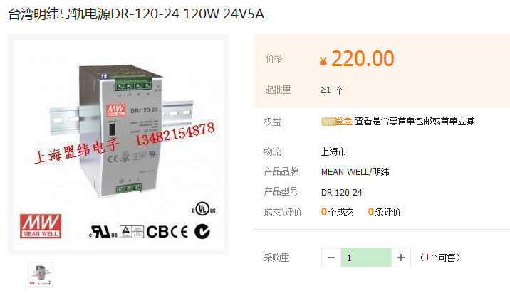
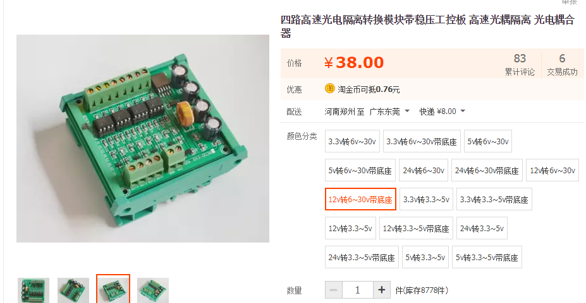
說明：件號說明用黃色標注、庫存使用紅色標注

